1
欧霓博（上海）机械自动化有限公司 UNIVER (Shanghai) Industry Automation Company
报价单

询价单位：柳州五菱工业
No | 规格型号 | 品牌 | 样式 | 项目价单价 | 合计 | 货期 | 备注
1 | 50、63欧标强力夹紧缸 （单正面安装版） | univer/onebot |  | 370.00 |  | 2周 | 图片产品仍是四面安装的，这可忽略，对标德珂斯产品
2 | 勾销缸 | univer/onebot | 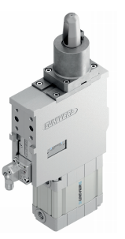 | 2000.00 |  | 4~6周 | 对标德珂斯产品
3 | 转台 | univer/onebot | 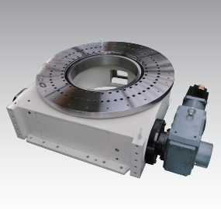 |  |  |  | 对标德珂斯产品，价格上比其便宜两成左右
4 | 八角管 | onebot/欧霓博 | 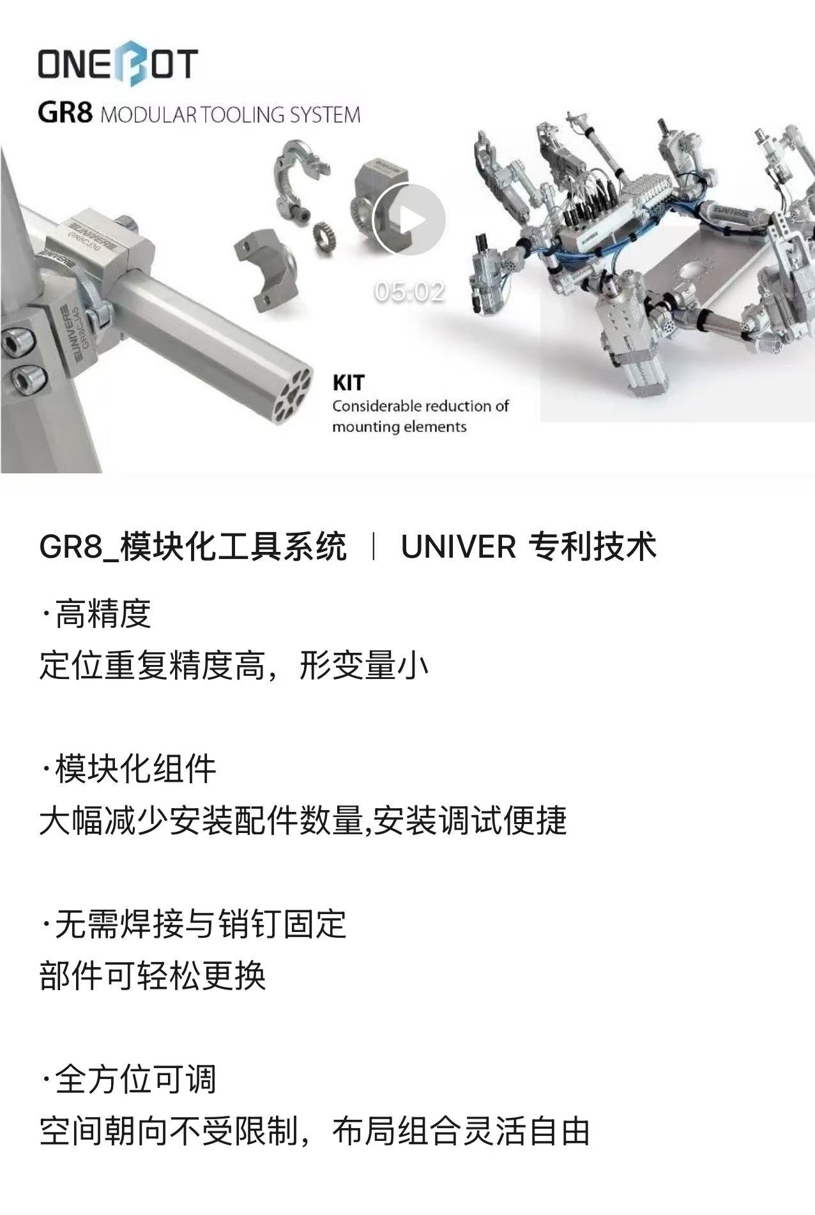 |  |  |  | 有打孔的和不打孔的两种，价格便宜
5 | 其它气动产品如：直线气缸、伸缩销、翻转缸等 | univer/onebot |  |  |  |  | 价格可与亚德客对标
6 | 阀岛 | univer/onebot |  |  |  |  | 价格可与亚德客对标
7 | 气管及接头 | univer/onebot |  |  |  |  | 价格可与亚德客对标
8 | 各种气源处理器、压力表、阀体、三联件 | univer/onebot |  |  |  |  | 价格可与亚德客对标
9 | 双刃固定式修磨器 | onebot/欧霓博 | 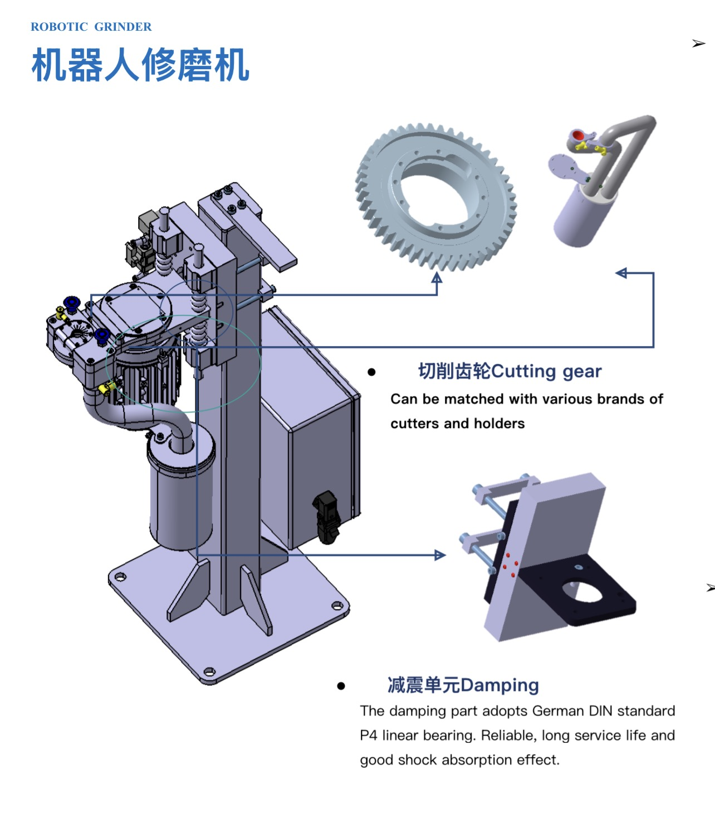 | 3500.00 |  | 4周 | 德国布劳伊尔技术的国产产品
10 | 双刃摆臂式修磨器 | onebot/欧霓博 | 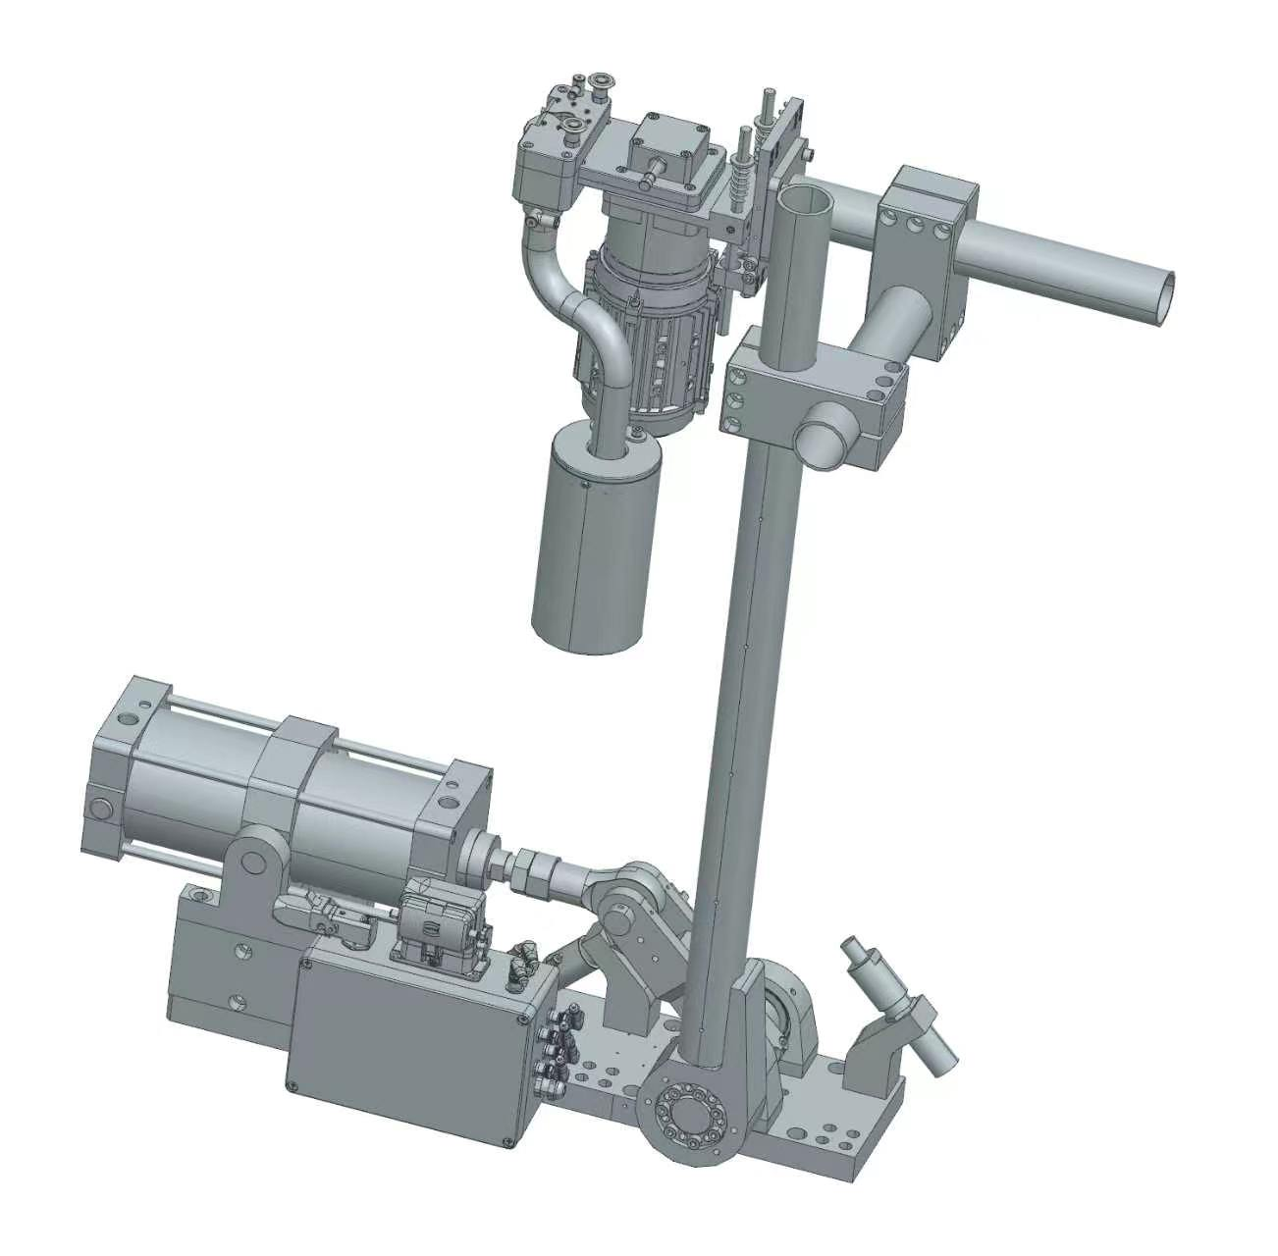 | 15000.00 |  | 4周 | 这是基础款，价格相对便宜，还有用翻转缸替代下面机构的产品
11 | 自动换帽修磨一体机 | 德国布劳伊尔 | 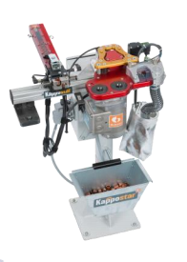 |  |  |  | 市场上稳定率最高，客户反馈效果很好
12 | 断水单元1 | onebot/欧霓博 费斯托三联件 | 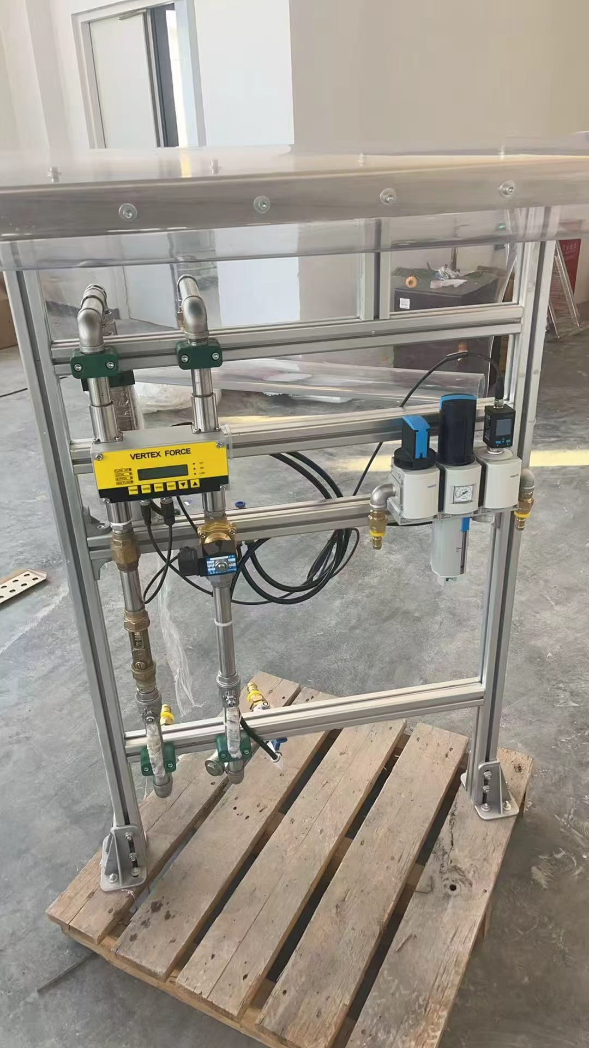 | 6500.00 |  | 4周 | 美国ROCON技术的国产产品，当然也可以单独购买断水模块3900元
13 | 断水单元2 | onebot/欧霓博 | 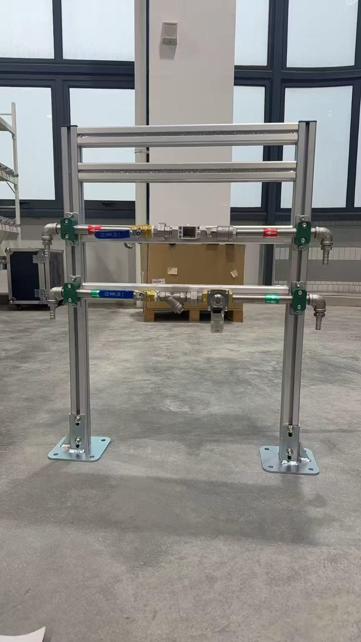 | 2500.00 |  | 4周 | 可根据客户要求进行选装
14 | 涂胶设备 | 韩国大明 | 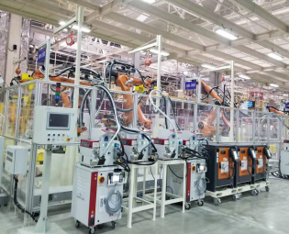 |  |  |  | 部分部件国产化，价格明显下降
15 | 螺柱焊 | IVOSTUD （原尼尔森汽车业务） | 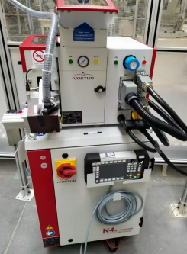 |  |  |  | 部分部件国产化，价格明显下降
16 | 工业围栏、 | 上海勒朴 | 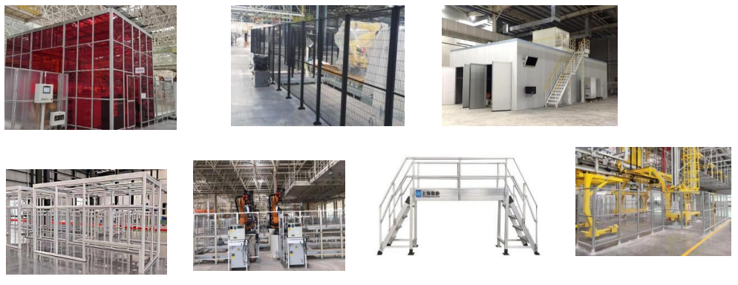 |  |  |  | 价格有竞争力
17 | 弧焊机 | 林肯 | 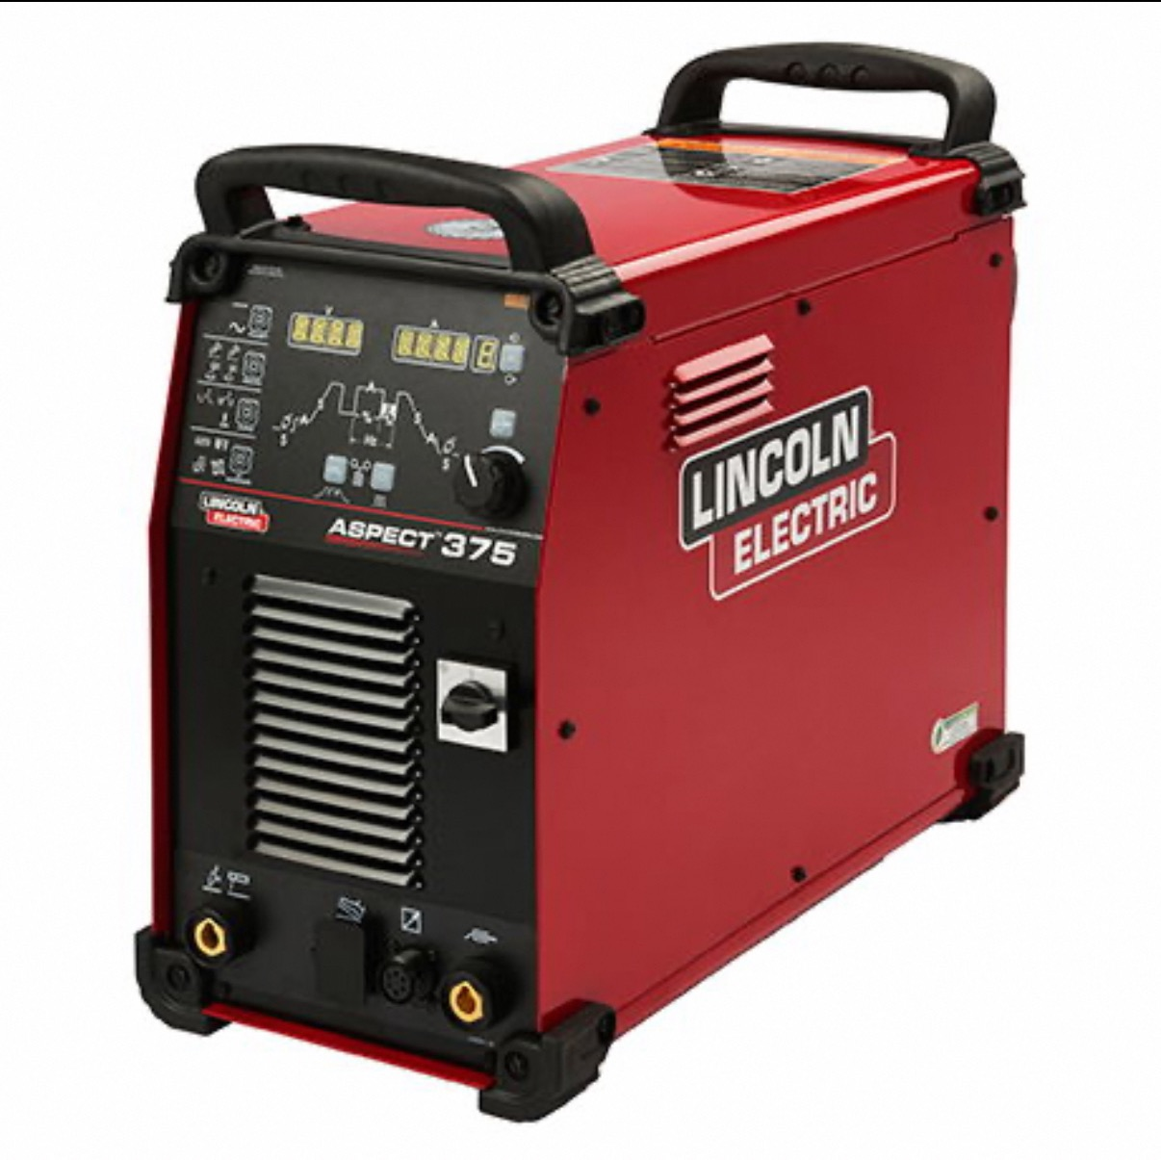 |  |  |  | 价格上可以与福尼斯竞争
18 | 修磨质量检测盒 | onebot/欧霓博 | 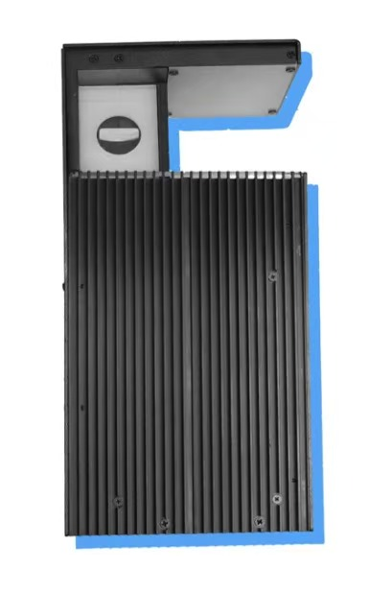 |  |  |  | 修磨检测盒通过检测电极帽长度、电极帽轴性角以及修磨后端面情况，实现修磨质量的在线监控以及缺陷预警。
合计
*此报价含税，含运费。报价15个工作日内有效。

